fig1
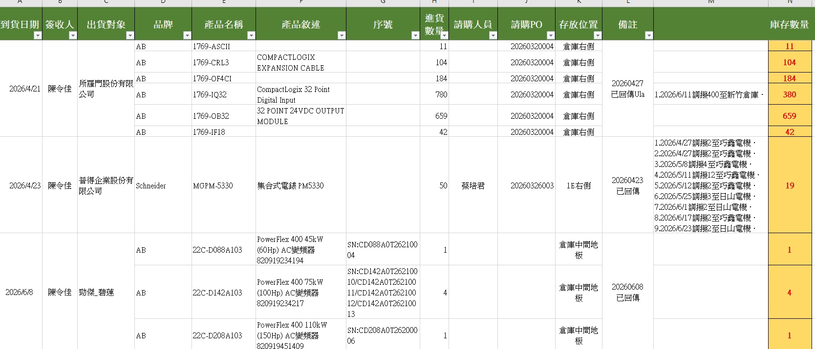
到貨日期 | 簽收人 | 品牌 | 產品名稱 | 產品敘述 | 序號 | 進貨數量 | 請購人員 | 請購PO | 存放位置 | 備註
2026-04-21 | 陳令佳 | AB | 1769-ASCII |  |  | 11 |  | 20260320004 | 倉庫右側
2026-04-21 | 陳令佳 | AB | 1769-CRL3 | COMPACTLOGIX EXPANSION CABLE |  | 104 |  | 20260320004 | 倉庫右側
2026-04-21 | 陳令佳 | AB | 1769-OF4CI |  |  | 184 |  | 20260320004 | 倉庫右側
2026-04-21 | 陳令佳 | AB | 1769-IQ32 | Compactlogix 32 Point Digital Input |  | 780 |  | 20260320004 | 倉庫右側
2026-04-21 | 陳令佳 | AB | 1769-OB32 | 32 POINT 24 VDC OUTPUT MODULE |  | 659 |  | 20260320004 | 倉庫右側
2026-04-21 | 陳令佳 | AB | 1769-IF18 |  |  | 42 |  | 20260320004 | 倉庫右側

fig4
